СХЕМА А
 | ИНФОРМАЦИОННО-АНАЛИТИЧЕСКИЙ ОТЧЕТ
 | ПРИЛОЖЕНИЕ 1. Схема 1.1
 |  | НАВИГАЦИЯ
1. ОБЩАЯ ХАРАКТЕРИСТИКА СЕТИ УЧРЕЖДЕНИЙ КУЛЬТУРНО-ДОСУГОВОГО ТИПА МО

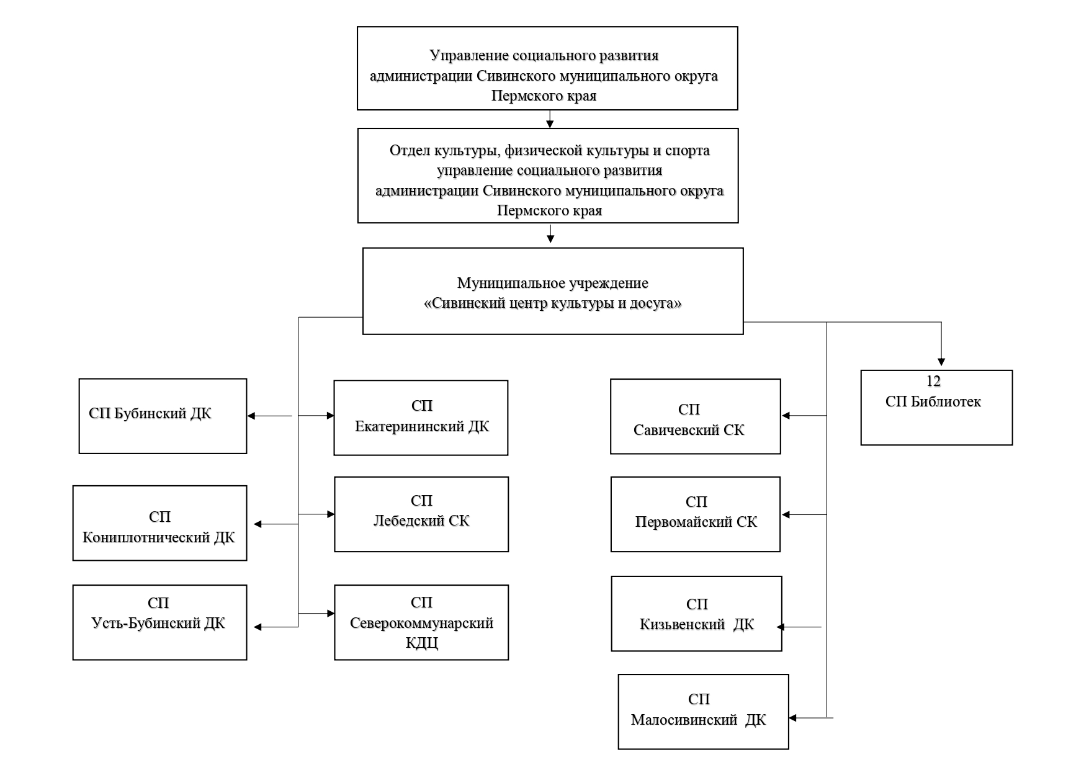
Схема А. ОРГАНИЗАЦИОННАЯ СТРУКТУРА СЕТИ КДУ МО (на конец отчетного периода)

АНАЛИЗ
 | АНАЛИЗ ВВЕДЕННЫХ ДАННЫХ

 |  | НАВИГАЦИЯ
ГРАФИКИ, ДИАГРАММЫ. Общая характеристика сети культурно-досуговых учреждений МО
Численность населения в муниципальном образовании (в тыс. чел.)
2020 | 13.57
2021 | 13.46
2022 | 13.24
Общее количество посещений культурно-массовых мероприятий (в тыс.)
2020 | 146.11
2021 | 171.82
2022 | 262.36
Общее количество участников клубных формирований (чел.)
2020 | 1174
2021 | 1180
2022 | 1230

Динамика численности персонала культурно-досуговых учреждений МО
 | Количество штатных единиц (ед. согласно штатному расписанию) | Количество укомплектованных штатных единиц (ед.) | Численность работников, всего чел. | Численность работников организации (основной персонал), чел.
2020 | 45.00 | 45.00 | 49 | 35
2021 | 45.25 | 43.75 | 48 | 32
2022 | 43.50 | 40.00 | 48 | 33
Средняя заработная плата сотрудников КДУ МО
2020 |  | 26.6667
2021 |  | 29.874
2022 |  | 31.414

ГРАФИКИ, ДИАГРАММЫ. Материально-техническая база |  | НАВИГАЦИЯ
Доли затрат от различных источников финансирования на проведение ремонтно-строительных работ в КДУ МО за отчетный период
федеральные средства | 0.00
краевые средства | 0.00
местный бюджет | 164.61
собственные средства | 0.00
спонсорские средства | 0.00
другое | 0.00

ГРАФИКИ, ДИАГРАММЫ. Клубные формирования |  | НАВИГАЦИЯ

Количество формирований в КДУ МО по категориям в отчетный период
самодеятельного народного творчества | 57
технического творчества | 1
спортивные | 1
любительские объединения и клубы по интересам | 35
Количество участников формирований в КДУ МО по категориям в отчетный период
 | самодеятельного народного творчества | технического творчества | спортивные | любительские объединения и клубы по интересам
3 | 663 | 15 | 12 | 540

Количество формирований в КДУ МО по категориям в динамике
 | 2020 | 2021 | 2022
самодеятельного народного творчества | 58 | 54 | 57
технического творчества | 0 | 0 | 1
спортивные | 1 | 1 | 1
любительские объединения и клубы по интересам | 30 | 34 | 35
Количество участников формирований в КДУ МО по категориям в динамике
 | 2020 | 2021 | 2022
самодеятельного народного творчества | 689 | 640 | 663
технического творчества | 0 | 0 | 15
спортивные | 10 | 12 | 12
любительские объединения и клубы по интересам | 475 | 528 | 540

 |  | НАВИГАЦИЯ
Количество формирований самодеятельного народного творчества для возрастных категорий в отчетный период
до 14 лет | 30
14-35 лет | 2
36-59 лет | 7
свыше 60 лет | 3
смешанный | 15
Количество участников формирований самодеятельного народного творчества по возрастным категориям в отчетный период
 | до 14 лет | 14-35 лет | 36-59 лет | свыше 60 лет | смешанный
3 | 395 | 13 | 46 | 39 | 170

Доли представленности в жанровом разнообразии формирований самодеятельного народного творчества в отчетный период
вокальный | 13
хореографический | 16
инструментальный | 0
театральный | 8
фольклор | 2
изобразительное искусство | 2
декоративно-прикладное искусство | 7
кино-фото-видео-любителей | 1
цирковое искусство | 0
прочие | 0
Количество участников формирований самодеятельного народного творчества по категориям в отчетный период
 | вокальный | театральный | фольклор | изобразительное искусство | декоративно-прикладное искусство | кино-фото-видео-любителей | цирковое искусство | прочие | хореографический | инструментальный
3 | 173 | 101 | 25 | 21 | 75 | 7 | 0 | 53 | 208 | 0

 |  | НАВИГАЦИЯ
Количество инклюзивных формирований в КДУ МО по категориям за отчетный период
самодеятельного народного творчества | 6
технического творчества | 0
спортивные | 0
любительские объединения и клубы по интересам | 7
Количество инклюзивных формирований в КДУ МО по категориям в динамике
 | количество инклюзивных формирований
2020 | 1
2021 | 15
2022 | 13

Количество инклюзивных формирований в КДУ МО по категориям жанров за отчетный период
вокал | 58
хореография | 0
инструментальные | 0
театральные | 0
фольклорные | 14
изобразительного искусства | 0
декоративно-прикладного искусства | 0
кино-фото-видео-любителей | 0
циркового искусства | 0
прочие | 0
Количество участников инклюзивных коллективов по возрастным категориям в отчетный период
до 14 лет | 0
14-35 лет | 0
36-59 лет | 0
свыше 60 лет | 39
смешанный | 33

 |  | НАВИГАЦИЯ
Количество формирований самодеятельного народного творчества по жанрам в отчетный период
 | Количество коллективов по жанрам
вокал, хор академический | 0
вокал, хор народный | 1
вокал, ансамбль академический | 0
вокал, ансамбль народный | 10
вокал, студия эстрадного пения | 2
хореография, народный танец | 4
хореография, классический танца | 0
хореография, современный танец | 3
хореография, бальный и эстрадно-спортивный танец | 7
хореография, иные | 2
инструментальный, оркестр народных инструментов | 0
инструментальный, оркестр духовых инструментов | 0
инструментальный, оркестры джазовые и эстрадные | 0
инструментальный, оркестр симфонический | 0
инструментальный, ансамбль народных инструментов | 0
инструментальный, ансамбль духовых инструментов | 0
инструментальный, ансамбли джазовые и эстрадные | 0
инструментальный, ансамбли камерные | 0
театр, драматический | 6
театр, театр кукол | 0
театр, музыкальный | 1
театр, театр мод | 0
театр, театр эстрады | 1
фольклорные | 2
изобразительное искусство | 2
декоративно-прикладное искусство | 7
кино-фото-видео-любителей | 1
цирковое искусство | 0
прочие | 8
Количество участников формирований самодеятельного народного творчества по жанрам в отчетный период
 | Кол-во участников всего
вокал, хор академический | 0
вокал, хор народный | 18
вокал, ансамбль академический | 0
вокал, ансамбль народный | 136
вокал, студия эстрадного пения | 19
хореография, народный танец | 37
хореография, классический танца | 0
хореография, современный танец | 69
хореография, бальный и эстрадно-спортивный танец | 86
хореография, иные | 16
инструментальный, оркестр народных инструментов | 0
инструментальный, оркестр духовых инструментов | 0
инструментальный, оркестры джазовые и эстрадные | 0
инструментальный, оркестр симфонический | 0
инструментальный, ансамбль народных инструментов | 0
инструментальный, ансамбль духовых инструментов | 0
инструментальный, ансамбли джазовые и эстрадные | 0
инструментальный, ансамбли камерные | 0
театр, драматический | 81
театр, театр кукол | 0
театр, музыкальный | 10
театр, театр мод | 0
театр, театр эстрады | 10
фольклорные | 25
изобразительное искусство | 21
декоративно-прикладное искусство | 75
кино-фото-видео-любителей | 7
цирковое искусство | 0
прочие | 53

 |  | НАВИГАЦИЯ

Динамика участия клубных формирований в конкурсах различного уровня
 | 2022 | 2021 | 2020
муниципальный | 415 | 247 | 122
краевой | 9 | 41 | 17
региональный и межрегиональный | 2 | 3 | 0
всероссийский | 14 | 12 | 13
международный | 15 | 17 | 0
Динамика участия клубных формирований в гастролях различного уровня
 | 2022 | 2021 | 2020
муниципальный | 18 | 12 | 10
краевой | 0 | 0 | 3
региональный и межрегиональный | 0 | 0 | 0
всероссийский | 0 | 0 | 0
международный | 0 | 0 | 0

Количество грантов, полученных коллективами, по видам грантов, в динамике
 | государственный | частный | корпоративный | посреднический
2020 | 2 | 0 | 0 | 0
2021 | 0 | 0 | 0 | 0
2022 | 0 | 0 | 0 | 0
Сведения о ПОБЕДАХ любительских художественных коллективов в конкурсах различного уровня
вокал | 10
хореография | 10
музыка | 1
театр | 1
фольклор | 1
ИЗО | 0
НХТ и ДПИ | 0
кино-фото-видео | 0
цирк | 0
литература | 0
многожанровые | 10
другие | 0

ГРАФИКИ, ДИАГРАММЫ. Культурно-массовые мероприятия |  | НАВИГАЦИЯ
Динамика количества культурно-массовых мероприятий для различных возрастных категорий
 | 2020 | 2021 | 2022
Дети (до 14 лет) | 600 | 1130 | 1138
Молодой возраст (14-35 лет) | 120 | 230 | 275
Старший возраст (старше 60 лет) | 100 | 164 | 200
Смешанный возраст (для любого возраста) | 222 | 660 | 587
Динамика количества зрителей на культурно-массовых мероприятий для различных возрастных категорий
 | 2020 | 2021 | 2022
Дети (до 14 лет) | 17419 | 21700 | 20547
Молодой возраст (14-35 лет) | 4230 | 6223 | 6711
Старший возраст (старше 60 лет) | 4737 | 4116 | 12287
Смешанный возраст (для любого возраста) | 11816 | 29008 | 60252
Динамика количества участников культурно-массовых мероприятий для различных возрастных категорий
 | 2020 | 2021 | 2022
Дети (до 14 лет) | 2235 | 11296 | 21705
Молодой возраст (14-35 лет) | 1523 | 4240 | 5252
Старший возраст (старше 60 лет) | 2684 | 2842 | 5556
Смешанный возраст (для любого возраста) | 8824 | 20933 | 27579

Динамика информационно-просветительских мероприятий для различных возрастных категорий
 | 2020 | 2021 | 2022
Дети (до 14 лет) | 570 | 657 | 603
Молодой возраст (14-35 лет) | 180 | 214 | 239
Старший возраст (старше 60 лет) | 200 | 202 | 124
Смешанный возраст (для любого возраста) | 318 | 400 | 391
Динамика количества зрителей информационно-просветительских мероприятий для различных возрастных категорий
 | 2020 | 2021 | 2022
Дети (до 14 лет) | 18198 | 13572 | 13104
Молодой возраст (14-35 лет) | 8677 | 10933 | 5647
Старший возраст (старше 60 лет) | 8217 | 1210 | 6932
Смешанный возраст (для любого возраста) | 20075 | 18905 | 34373
Динамика количества участников информационно-просветительских мероприятий по возрастным категориям
 | 2020 | 2021 | 2022
Дети (до 14 лет) | 7861 | 11589 | 10283
Молодой возраст (14-35 лет) | 8115 | 3038 | 5315
Старший возраст (старше 60 лет) | 5812 | 3333 | 3868
Смешанный возраст (для любого возраста) | 15685 | 8884 | 22952

Динамика мероприятий (всего) для различных возрастных категорий
 | 2020 | 2021 | 2022
Дети (до 14 лет) | 1170 | 1787 | 1741
Молодой возраст (14-35 лет) | 300 | 444 | 514
Старший возраст (старше 60 лет) | 300 | 366 | 324
Смешанный возраст (для любого возраста) | 540 | 1060 | 978
Динамика количества зрителей мероприятий (всего) для различных возрастных категорий
 | 2020 | 2021 | 2022
Дети (до 14 лет) | 35617 | 35272 | 33651
Молодой возраст (14-35 лет) | 12907 | 17156 | 12358
Старший возраст (старше 60 лет) | 12954 | 5326 | 19219
Смешанный возраст (для любого возраста) | 31891 | 47913 | 94625
Динамика количества участников мероприятий (всего) по возрастным категориям
 | 2020 | 2021 | 2022
Дети (до 14 лет) | 10096 | 22885 | 31988
Молодой возраст (14-35 лет) | 9638 | 7278 | 10567
Старший возраст (старше 60 лет) | 8496 | 6175 | 9424
Смешанный возраст (для любого возраста) | 24509 | 29817 | 50531

 |  | НАВИГАЦИЯ
Динамика количества мероприятий, целевой аудиторией которых являются различные категории семей
 | 2020 | 2021 | 2022
Многодетные семьи | 35 | 54 | 47
Патронатные, приемные семьи, опекаемые | 14 | 15 | 23
Семьи, находящиеся в СОП (социально-опасном положении) | 19 | 35 | 31
Динамика общего количества мероприятий для семьи
 | ИТОГО
2020 | 116
2021 | 193
2022 | 195

Динамика количества зрителей мероприятий, целевой аудиторией которых являются различные категории семей
 | 2020 | 2021 | 2022
Многодетные семьи | 800 | 1236 | 3508
Патронатные, приемные семьи, опекаемые | 240 | 265 | 509
Семьи, находящиеся в СОП (социально-опасном положении) | 98 | 591 | 269
Динамика общего количества зрителей мероприятий для семьи
 | ИТОГО
2020 | 3239
2021 | 4778
2022 | 6737

Динамика количества участников мероприятий, целевой аудиторией которых являются различные категории семей
 | 2020 | 2021 | 2022
Многодетные семьи | 135 | 582 | 2114
Патронатные, приемные семьи, опекаемые | 107 | 90 | 204
Семьи, находящиеся в СОП (социально-опасном положении) | 39 | 75 | 128
Динамика общего количества участников мероприятий для семьи
 | ИТОГО
2020 | 550
2021 | 2703
2022 | 8184

 |  | НАВИГАЦИЯ
Динамика количества выставок
 | Кол-во выставок
2020 | 137
2021 | 291
2022 | 299
Динамика количества посетителей выставок
 | Кол-во посетителей
2020 | 11,022
2021 | 19,502
2022 | 61,831
Кол-во волонтеров, привлеченных к проведению мероприятий в отчетном периоде
 | Кол-во волонтеров
2020 | 208
2021 | 152
2022 | 177

Динамика количества мероприятий с детьми-инвалидами, лицами с ОВЗ, организованные КДУ
 | 2020 | 2021 | 2022
Для детей | 9 | 13 | 29
Для взрослых | 36 | 29 | 32
Смешанные | 28 | 29 | 57
Динамика общего количества мероприятий с детьми-инвалидами, лицами с ОВЗ, организованные КДУ
 | ИТОГО
2020 | 73
2021 | 71
2022 | 118

Динамика количества посетителей мероприятий с детьми-инвалидами, лицами с ОВЗ, организованные КДУ
 | 2020 | 2021 | 2022
Для детей | 64 | 31 | 252
Для взрослых | 286 | 361 | 372
Смешанные | 238 | 451 | 749
Динамика общего количества посетителей мероприятий с детьми-инвалидами, лицами с ОВЗ, организованные КДУ
 | ИТОГО
2020 | 588
2021 | 843
2022 | 1373

 |  | НАВИГАЦИЯ
ГРАФИКИ, ДИАГРАММЫ. Национальная политика
Динамика количества мероприятий в рамках Государственной программы Пермского края "ОБЩЕСТВО И ВЛАСТЬ"
 | Количество мероприятий
2020 | 0
2021 | 111
2022 | 484
Динамика количества зрителей мероприятий в рамках Государственной программы Пермского края "ОБЩЕСТВО И ВЛАСТЬ"
 | Количество зрителей
2020 | 0
2021 | 4,295
2022 | 35,213
Динамика количества участников мероприятий в рамках Государственной программы Пермского края "ОБЩЕСТВО И ВЛАСТЬ"
 | Количество участников
2020 | 0
2021 | 4,191
2022 | 18,456

Количество мастеров по видам народных промыслов
 | Количество
худ.обработка дерева и других растительных материалов | 0
производство худ. керамики | 0
худ. обработка металлов | 0
худ. обработка камня | 0
производство строчевышитых изделий народных худ. промыслов | 0
худ. ручное кружево | 1
худ. ручное ткачество | 0
худ. ручное вязание | 13
худ. ручное ковроткачество и ковроделие | 0
худ. ручная роспись, набойка тканей | 2
прочие виды производств изделий народных худ. промыслов | 25
Количество мастеров по категориям промыслов
 | Количество
традиционные для ПК | 9
нетрадиционные для ПК | 6
декоративно-художественное творчество | 29
самодеятельные художники | 2

ГРАФИКИ, ДИАГРАММЫ. Научно-методическая деятельность |  | НАВИГАЦИЯ
Динамика количества сотрудников КДУ МО, прошедших обучение по различным программам
 | 2020 | 2021 | 2022
до 72 часов | 1 | 7 | 4
свыше 72 часов | 1 | 0 | 2
переподготовка | 0 | 0 | 0
Соотношение количества обученных сотрудников по различным программам в отчетном году
 | 2022
до 72 часов | 4
свыше 72 часов | 2
переподготовка | 0
Динамика общего количества сотрудников КДУ МО, прошедших обучение
 | 2020 | 2021 | 2022
ИТОГО обученных сотрудников: | 2 | 7 | 6

ГРАФИКИ, ДИАГРАММЫ. Проектная деятельность |  | НАВИГАЦИЯ

Результаты участия проектов КДУ МО в конкурсах
 | Количество
полностью поддержан | 5
частично поддержан | 0
не поддержан | 0
Доли привлеченных средств для реализации проектов по источнику финансирования в отчетном году
 | Сумма
федеральные | 0
краевые | 125
местный бюджет | 20
спонсорские средства | 0
собственные средства | 0
ПДНТ | 207

